画面設計書
レイヤー | 配置場所 | ファイル名 |  | 内容
View | WebApp | menu.jsp |  | メニューとログインユーザー情報を表示するメニュー画面
 |  | login.jsp |  | ログイン情報を入力するフォーム画面
 |  | login-failure.jsp |  | ログインの失敗を表示する画面
Controller | Servlet | LoginServlet.java |  | ログイン処理を行うコントロールクラス
Model | model.DAO | UserDAO.java |  | ユーザー情報テーブルにアクセスするDAOクラス
 | model.entity | UserBean.java |  | ユーザー情報を保持するEntityクラス
画面設計書 | システム名 |  | グループ名 |  | 作成日 | 担当 | 承認印
 | タスク管理システム |  | ProjectX |  | 2024-12-06 | 大石

画面名称 | ログイン画面
画面レイアウト
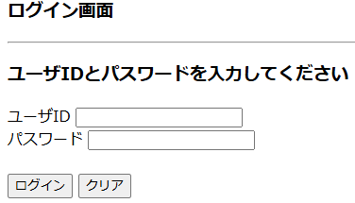

フォーム定義
action | /LoginServlet |  |  |  |  | method | post
識別ID | ラベル | type | name | value | 備考
ユーザID |  | text | userid |  | 24文字の制限をかける
パスワード |  | password | password |  | 32文字の制限をかける
ログイン |  | submit |  | ログイン
クリア |  | reset |  | クリア
画面名称 | ログイン失敗画面
画面レイアウト

フォーム定義
action | login.jsp |  |  |  |  | method | post
識別ID | ラベル | type | name | value | 備考
ログイン画面へ |  | submit |  | ログイン画面へ

詳細クラス図
詳細クラス図 | システム名 | グループ名 | 作成日 | 担当 | 承認印
 | タスク管理システム | ProjectX | 2024-12-06 | 大石

WebContent
model
<<JSP>>
login.jsp

<<JSP>>
login-failure.jsp
entity
dao
UserBean
- userId : String
- password : String
- userName : String
+ UserBean()
+ getUserId() : String
+ setUserId(userId : String) : void
+ getPassword() : String
+ setPassword(userName : String) : void
+ getuserName() : String
+ setuserName(userName : String) : void
ConnectionManager
- URL : String = "jdbc:mysql://localhost:3306/task_db"
- USER : String = "admin"
- PASSWORD : String = "pass"
+ getConnection() : Connection
<<JSP>>
menu.jsp

servlet

LoginServlet
- serialVersionUID : long = 1L
+ LoginServlet()
# doGet(request,response) : void
# doPost(request,response) : void
UserDAO
+ logincheck(userId : String, password : String) : UserBean

